Sheet1
提 案 書

クリーンギフトセット NXG-15A |  | 参考上代 | ¥1,500 | 販売価格
 |  | （税別） |  | （税別）
【JAN】 | 4570168130179
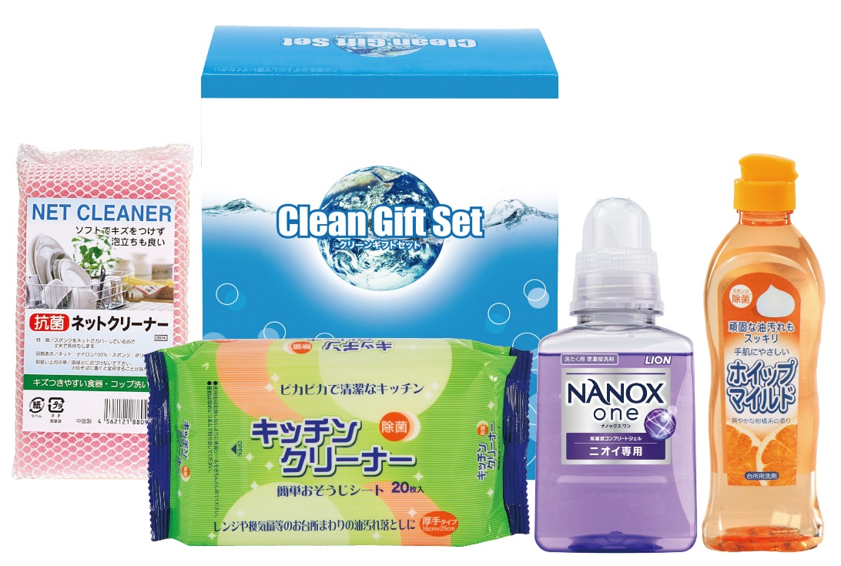 |  |  | 【商品番号】 NXG15A-70 【パッケージサイズ】 164×194×85mm・970ｇ 【個装形態】 化粧箱入 【入数】 16 【セット内容】 NANOX（380g）・台所洗剤（250ml）・キッチンクリーナー（20P）・抗菌ネットクリーナー×各1 【商品説明】 生活の必要品がボリューム満点のセットです 【備考】 4点セット 【生産国】 日本・中国

